Professionalコース 課題
IMA検定 Professionalコース 課題 |  | Page１

 | 会社名
 | 氏名

【設問１】
以下の問題文をよく読んで、【１−１】、【１−２】の問いに答えなさい。

 | 東京都千代田区神田エリア、秋葉原駅から徒歩３分の立地で貸会議室を運営している会社では、貸会議室の詳細紹介や空室状況等の情報を発信するウェブサイトを持っている。 ウェブサイトにはGoogleAnalytics4を設置しており、その取得データによると訪問者の経路の60％はGoogleやYahoo！JAPAN等検索エンジンのオーガニック検索経由となっている。 また会議室を借りたい人以外にも会場で開催されるイベントの参加者が会場情報や会場までのアクセス方法を閲覧するために訪れている傾向も見られる。 2ヶ月前からは、借り手のインターネット集客を強化する手段の一つとしてGoogle検索広告を配信している。 広告のリンク先となるウェブサイトでは、コンバージョンを会議室利用申込書のダウンロードに設定している。

 | １−１
 | 【図１−１】ウェブサイト内のコンテンツ閲覧状況と、【図１−２】申込用紙ダウンロードページの
 | 経路データ探索状況から合わせて判断して、導線の改善を行う必要があるコンテンツとして
 | 最も適切なものをＡ〜Ｄの中から１つ選択しなさい。

 | Ａ）会議室料金表 Ｂ）コンシェルジュサービス紹介 Ｃ）アクセスマップ Ｄ）空室状況

 | 解答欄

 | １−２
 | 問題１−１の解答を選択した根拠を５０文字以上１００文字以下で記載しなさい。
 | その際に「離脱数」の用語説明を含むこと。
 | なお【図１−１】の一覧には、会議室料金表の下層ページとして施設内の会議室Room１〜Room１０の
 | 面積・レイアウト・料金等を説明する各詳細ページがあるが表示していない。
 | そのため答案作成時にも各Room詳細ページについて考慮しないこと。

 | 解答欄

 | 【図１−１】ウェブサイト内のコンテンツ閲覧状況
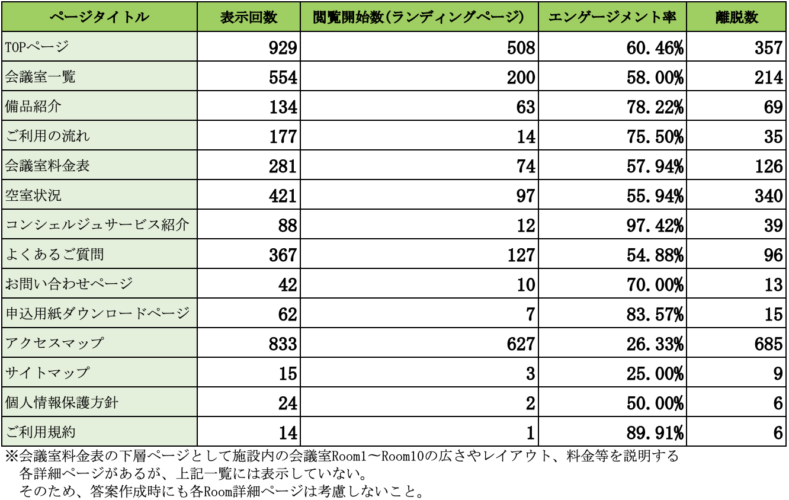

 | 【図１−２】申込用紙ダウンロードページのナビゲーションサマリー

【設問２】 |  | Page２
各広告媒体で設定できるターゲティングについて、以下の状況で設定すべきターゲティングの名称を1つ選択しなさい。
※解答欄のセルを選択するとドロップダウンリストが表示されます。
 | ２ー１
 | Google広告において、広告主が提供する商品やサービスに似たものを調べているユーザーや、
 | 購入を前向きに検討しているユーザーに広告を表示したい場合

 | 解答欄

 | ２ー２
 | Facebook広告において、自社のWebサイト上でお問い合わせに至ったユーザーに類似しているユーザーに向けて広告を表示したい場合

 | 解答欄

 | ２ー３
 | LINE広告において、初めて広告配信を行う場合で、自社の顧客データ等がないものの、興味関心や購買意向などである程度絞り込みを行いたい場合

 | 解答欄

【設問３】
各広告媒体で設定できる入札設定において、以下の状況で設定すべき入札設定・入札戦略を1つ選択しなさい。
※解答欄のセルを選択するとドロップダウンリストが表示されます。
 | ３ー１
 | Google広告において、資料請求コンバージョンの獲得単価を維持しながら、できるだけ多くの資料請求を獲得したい場合

 | 解答欄

 | ３ー２
 | Yahoo!広告において、自社商材をPRする動画を見てもらい、自社商材への理解や認知を深めてもらいたい場合

 | 解答欄

 | ３ー３
 | LINE広告において、運用している公式アカウントの友だちを増やしたい場合

 | 解答欄

 | ３ー４
 | Instagram広告において、該当の投稿に対してのいいねを増やしたい場合

 | 解答欄

【設問４】
下記の図のような形で、目標コンバージョン件数に対して、主要な各ステップに対してKPIを想定した。
空白になっている①、②、③に対して、適切な数値を記入しなさい。1の位は切り捨てること。なお、解答欄には答えの数値のみを記入すること。

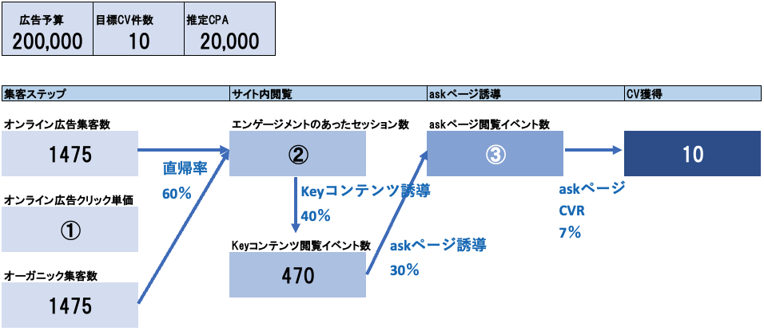

 | ①解答欄
 | ②解答欄
 | ③解答欄
 |  | 課題は以上です。お疲れ様でした。

